상품제안서
디지토 의료용 슬림핏 무릎 압박밴드 | 상품코드: S42732

 |  |  |  |  |  |  | 02-713-8555 | www.synergygift.co.kr
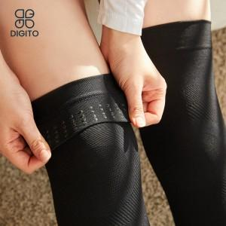

【상세/제작정보】

【인쇄/포장옵션】 | 스티커 / 포장지포장

【공급단가】 | 수량 | 30~ | 100~ | 300~ | 500~ | 1,000~
*VAT별도 | 블랙 M | 16,930원 | 16,530원 | 16,000원 | 15,210원 | 14,810원
 | 블랙 L | 16,930원 | 16,530원 | 16,000원 | 15,210원 | 14,810원
 | 스킨 M | 16,930원 | 16,530원 | 16,000원 | 15,210원 | 14,810원
 | 스킨 L | 16,930원 | 16,530원 | 16,000원 | 15,210원 | 14,810원

【상품 URL】 | https://www.synergygift.co.kr:443/src/goods_detail.php?gdno=42732

